상품제안서
면나비자개23 전통부채 | 상품코드: S37186

 |  |  |  |  |  |  | 02-713-8555 | www.synergygift.co.kr
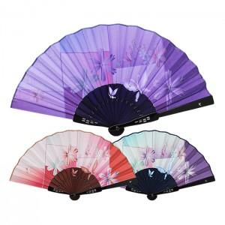

【상세/제작정보】 | <p><span style="font-size: 12pt;">* 매듭 추가형&nbsp;</span><span style="font-size: 12pt;">미부착 동봉 출고 됩니다.</span>​</p>

【인쇄/포장옵션】 | 실크 / 포장불가능

【공급단가】 | 수량 | 50~ | 100~ | 500~ | 1,000~ | 3,000~
*VAT별도 | 기본형 | 8,450원 | 7,620원 | 7,130원 | 6,950원 | 6,720원

【상품 URL】 | https://www.synergygift.co.kr:443/src/goods_detail.php?gdno=37186

